Лист 1
Прайс-лист
МИР ПРЯЖИ

В валюте: руб. (курс 1).
Цены указаны на 07.08.2020

№ | Номенклатура/ Характеристика номенклатуры | Описание | Изображение | Артикул | Цена | Ед. | Остаток | Ссылка на сайт
 | Пудра для тиснения "Docrafts" Papermania 28,3 г голографический | Пудра для тиснения "Docrafts" Papermania 28,3 г голографический | 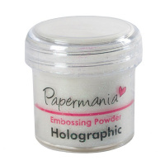 | PMA4021002 | 252.85 |  |  | Изображение
 | Пудра для тиснения "Docrafts" Papermania 28,3 г голографический |  |  |  | 252.85 | шт | 3 | Изображение
 | Пудра для тиснения "Docrafts" Papermania 28,3 г золотой перламутр | Пудра для тиснения "Docrafts" Papermania 28,3 г золотой перламутр | 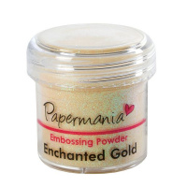 | PMA4021004 | 252.85 |  |  | Изображение
 | Пудра для тиснения "Docrafts" Papermania 28,3 г золотой перламутр |  |  |  | 252.85 | шт | 2 | Изображение
 | Пудра для тиснения "Docrafts" Papermania 28,3 г золотые блестки | Пудра для тиснения "Docrafts" Papermania 28,3 г золотые блестки | 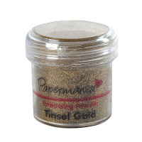 | PMA4021012 | 274.90 |  |  | Изображение
 | Пудра для тиснения "Docrafts" Papermania 28,3 г золотые блестки |  |  |  | 274.90 | шт | 2 | Изображение
 | Пудра для тиснения "Docrafts" Papermania 28,3 г красные блестки | Пудра для тиснения "Docrafts" Papermania 28,3 г красные блестки | 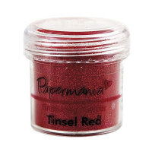 | PMA4021013 | 252.85 |  |  | Изображение
 | Пудра для тиснения "Docrafts" Papermania 28,3 г красные блестки |  |  |  | 252.85 | шт | 7 | Изображение
 | Пудра для тиснения "Docrafts" Papermania 28,3 г медный | Пудра для тиснения "Docrafts" Papermania 28,3 г медный | 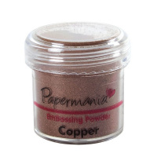 | PMA4021014 | 252.85 |  |  | Изображение
 | Пудра для тиснения "Docrafts" Papermania 28,3 г медный |  |  |  | 252.85 | шт | 8 | Изображение
 | Пудра для тиснения "Docrafts" Papermania 28,3 г прозрачный | Пудра для тиснения "Docrafts" Papermania 28,3 г прозрачный | 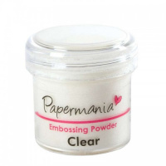 | PMA4021000 | 274.90 |  |  | Изображение
 | Пудра для тиснения "Docrafts" Papermania 28,3 г прозрачный |  |  |  | 274.90 | шт | 5 | Изображение
 | Пудра для тиснения "Docrafts" Papermania 28,3 г розовый | Пудра для тиснения "Docrafts" Papermania 28,3 г розовый | 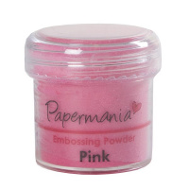 | PMA4021001 | 252.85 |  |  | Изображение
 | Пудра для тиснения "Docrafts" Papermania 28,3 г розовый |  |  |  | 252.85 | шт | 10 | Изображение
 | Пудра для тиснения "Docrafts" Papermania 28,3 г серебристые блестки | Пудра для тиснения "Docrafts" Papermania 28,3 г серебристые блестки | 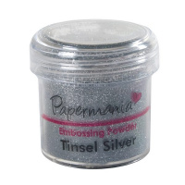 | PMA4021011 | 252.85 |  |  | Изображение
 | Пудра для тиснения "Docrafts" Papermania 28,3 г серебристые блестки |  |  |  | 252.85 | шт | 9 | Изображение
 | Пудра для тиснения "Docrafts" Papermania 28,3 г серебристый | Пудра для тиснения "Docrafts" Papermania 28,3 г серебристый | 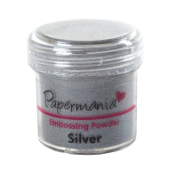 | PMA4021005 | 252.85 |  |  | Изображение
 | Пудра для тиснения "Docrafts" Papermania 28,3 г серебристый |  |  |  | 252.85 | шт | 7 | Изображение
 | Пудра для тиснения "Docrafts" Papermania 28,3 г снежные блестки | Пудра для тиснения "Docrafts" Papermania 28,3 г снежные блестки | 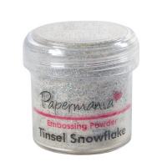 | PMA4021003 | 252.85 |  |  | Изображение
 | Пудра для тиснения "Docrafts" Papermania 28,3 г снежные блестки |  |  |  | 252.85 | шт | 2 | Изображение
 | Пудра для тиснения "Docrafts" Papermania 28,3 г черный | Пудра для тиснения "Docrafts" Papermania 28,3 г черный | 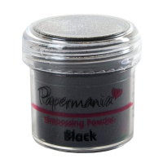 | PMA4021006 | 252.85 |  |  | Изображение
 | Пудра для тиснения "Docrafts" Papermania 28,3 г черный |  |  |  | 252.85 | шт | 2 | Изображение
 | Пудра для тиснения "Docrafts" Papermania 28,3 г черный с блестками | Пудра для тиснения "Docrafts" Papermania 28,3 г черный с блестками | 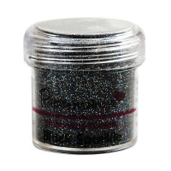 | PMA4021009 | 252.85 |  |  | Изображение
 | Пудра для тиснения "Docrafts" Papermania 28,3 г черный с блестками |  |  |  | 252.85 | шт | 6 | Изображение
 | Пудра для тиснения "Docrafts" Papermania PMA4021015 (28.3 г) зеленый с блестками | Пудра для тиснения "Docrafts" Papermania PMA4021015 (28.3 г) зеленый с блестками | 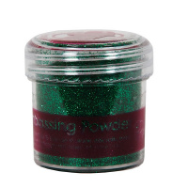 | PMA4021015 | 243.73 |  |  | Изображение
 | Пудра для тиснения "Docrafts" Papermania PMA4021015 (28.3 г) зеленый с блестками |  |  |  | 243.73 | шт | 4 | Изображение
 | Пудра для эмбоссинга матовая "Tsukineko" Белая 30мл | Пудра для эмбоссинга матовая "Tsukineko" Белая 30мл | 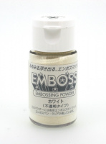 | EP-304 | 428.00 |  |  | Изображение
 | Пудра для эмбоссинга матовая "Tsukineko" Белая 30мл |  |  |  | 428.00 | шт | 13 | Изображение
 | Пудра для эмбоссинга матовая "Tsukineko" Золото 30мл | Пудра для эмбоссинга матовая "Tsukineko" Золото 30мл | 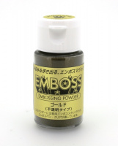 | EP-301 | 428.00 |  |  | Изображение
 | Пудра для эмбоссинга матовая "Tsukineko" Золото 30мл |  |  |  | 428.00 | шт | 8 | Изображение
 | Пудра для эмбоссинга матовая "Tsukineko" Медь 30мл | Пудра для эмбоссинга матовая "Tsukineko" Медь 30мл | 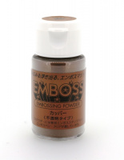 | EP-303 | 428.00 |  |  | Изображение
 | Пудра для эмбоссинга матовая "Tsukineko" Медь 30мл |  |  |  | 428.00 | шт | 8 | Изображение
 | Пудра для эмбоссинга матовая "Tsukineko" Серебро 30мл | Пудра для эмбоссинга матовая "Tsukineko" Серебро 30мл | 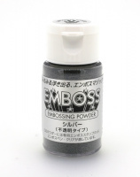 | EP-302 | 428.00 |  |  | Изображение
 | Пудра для эмбоссинга матовая "Tsukineko" Серебро 30мл |  |  |  | 428.00 | шт | 15 | Изображение
 | Пудра для эмбоссинга матовая American Crafts "ZING" Горчичный (28,4г) | Пудра для эмбоссинга матовая American Crafts "ZING" Горчичный (28,4г) | 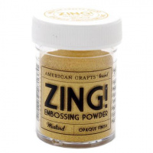 | 27137 | 249.00 |  |  | Изображение
 | Пудра для эмбоссинга матовая American Crafts "ZING" Горчичный (28,4г) |  |  |  | 249.00 | шт | 14 | Изображение
 | Пудра для эмбоссинга матовая American Crafts "ZING" Поле для крикета (28,4г) | Пудра для эмбоссинга матовая American Crafts "ZING" Поле для крикета (28,4г) | 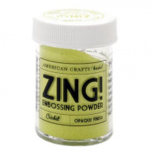 | 27142 | 249.00 |  |  | Изображение
 | Пудра для эмбоссинга матовая American Crafts "ZING" Поле для крикета (28,4г) |  |  |  | 249.00 | шт | 23 | Изображение
 | Пудра для эмбоссинга прозрачная "Tsukineko" Жемчужный 30мл | Пудра для эмбоссинга прозрачная "Tsukineko" Жемчужный 30мл | 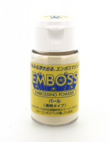 | EP-308 | 428.00 |  |  | Изображение
 | Пудра для эмбоссинга прозрачная "Tsukineko" Жемчужный 30мл |  |  |  | 428.00 | шт | 12 | Изображение
 | Пудра для эмбоссинга прозрачная "Tsukineko" Золото 30мл | Пудра для эмбоссинга прозрачная "Tsukineko" Золото 30мл | 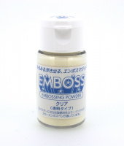 | EP-305 | 428.00 |  |  | Изображение
 | Пудра для эмбоссинга прозрачная "Tsukineko" Золото 30мл |  |  |  | 428.00 | шт | 23 | Изображение
 | Пудра для эмбоссинга прозрачная "Tsukineko" С блестками 30мл | Пудра для эмбоссинга прозрачная "Tsukineko" С блестками 30мл | 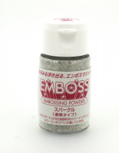 | EP-306 | 428.00 |  |  | Изображение
 | Пудра для эмбоссинга прозрачная "Tsukineko" С блестками 30мл |  |  |  | 428.00 | шт | 9 | Изображение
 | Пудра для эмбоссинга прозрачная "Tsukineko" Свадебная 30мл | Пудра для эмбоссинга прозрачная "Tsukineko" Свадебная 30мл | 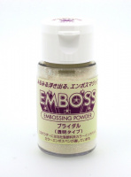 | EP-307 | 428.00 |  |  | Изображение
 | Пудра для эмбоссинга прозрачная "Tsukineko" Свадебная 30мл |  |  |  | 428.00 | шт | 7 | Изображение

